Sheet1
2025年度中国移动“商旅100”协议酒店报送模板（示例）
 |  | 报送单位 |  | 酒店信息 |  |  |  |  |  |  |  |  | 2025年协议价格 |  |  |  |  |  |  |  | 公司统一支付场景 |  |  |  | 因私出行，现付场景 | 营业执照、有效书面协议（必须提供） |  | 员工权益（增值服务）
序号 | 报送单位 | 报送单位协议酒店签署人 | 报送单位协议酒店签署人联系方式 | 酒店全称 | 省份 | 城市 | 区县 | 酒店详细地址 | 酒店总机电 话 | 酒店联系人姓名（中英文） | 酒店联系人手机号码 | 与酒店签署协议的有效期 | 房型 | 协议价（含服含税） | 是否包含早餐 | 另加一份早餐的价格（含税） | 协议价格不适用日期 | 发票情况 | 发票税率 | 是否接受供应商代结算 | 最晚退房时间 | 已确认订单整晚保留 | 按入住人实际离店时间结算房费 | 入住当日18:00前可取消 | 免担保（平台无法进行在线担保） | 营业执照 | 有效书面协议 | 移动员工入住酒店，可享受的权益服务（内容不限）
1 | 中国移动通信集团设计院有限公司重庆分公司 | 向菲 | 13888324324 | 昆明悦朗花园酒店 | 云南 | 昆明 | 西山区 | 昆明市西山区前卫街道办事处日新中路393号 | 0871-65161888 | 张玲 | 13987135707 | 2025年4月16日至2026年4月16日 | 悦朗双床房 （副楼） | 280元 | 单早 | 48元 | 无 | 专票 | 6% | 是 | 14:00:00 | 确认 | 确认 | 确认 | 酒店可直接与入住人联系，确认入住时间 | 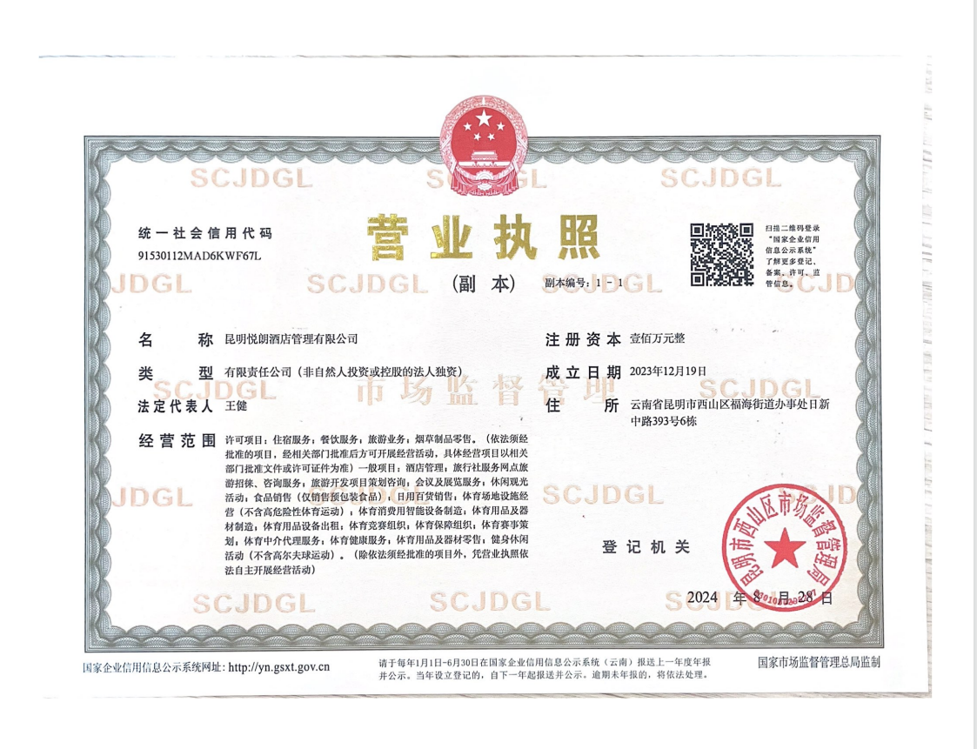 营业执照电子版 | 有效书面协议电子版 | 1、公司统一支付订单，免查工牌。 2、延迟至14:00退房。 3、VIP免押入住，免查房。 4、免费游泳。 5、免费24小时自助洗衣房。 6、免费停车服务； 7、免费使用羽毛球场地（需提前3天预约） 8、免费停车。
 |  |  |  |  |  |  |  |  |  |  |  |  | 花园大床房 | 348元 | 单早
 |  |  |  |  |  |  |  |  |  |  |  |  | 花园双床房 | 348元 368元 | 单早 双早
 |  |  |  |  |  |  |  |  |  |  |  |  | 行政大床房 | 398元 | 单早
 |  |  |  |  |  |  |  |  |  |  |  |  | 行政双床房 | 398元 468元 | 单早 双早

